Фасады EDGE
Технические описания и ограничения
Высота дверей до 2000мм
Ширина дверей от 210мм до 600мм
Вес дверей до 12 кг
Наполнение только : стекло/зеркало 4мм
Расчет ширины 1 дверей Lдв = Lпр - 4мм
Расчет ширины 2 дверей Lдв = Lпр - 8мм
 |  |  | Фасады EDGE на скрытых петлях |  |  |  |  | Заказ № |  |  |  | ира | П.П. | ОТК | 1 |  |  |  |  | .
 |  |  |  |  |  |  |  |  |  |  | СПЕЦИФИКАЦИЯ № |  |  | 22/08/2023 |  |  | Вер. 1
 |  |  |  |  |  |  |  |  |  |  | К Договору купли продажи № |  |  |  |  | _______________ от_______________2023г.
 |  |  |  |  |  |  |  |  |  |  | ФИО Покупателя |  |  |  |  | _______________ от_______________2023г.

 | 1 | цвет профиля |  | высота | ширина |  | ручка профиль | наполнение |  | цвет петель | фурнитура (км-т) |  |  | кол-во | итого
 |  |  |  |  |  |  |  |  |  |  |  |  |  |  | 0р.
Фасад EDGE
сторона А
сторона B
сторона C
сторона D
 | 2 | цвет профиля |  | высота | ширина |  | ручка профиль | наполнение |  | цвет петель | фурнитура (км-т) |  |  | кол-во
 |  |  |  |  |  |  |  |  |  |  |  |  |  |  | 0р.

 | 3 | цвет профиля |  | высота | ширина |  | ручка профиль | наполнение |  | цвет петель | фурнитура (км-т) |  |  | кол-во
 |  |  |  |  |  |  |  |  |  |  |  |  |  |  | 0р.

 | 4 | цвет профиля |  | высота | ширина |  | ручка профиль | наполнение |  | цвет петель | фурнитура (км-т) |  |  | кол-во
 |  |  |  |  |  |  |  |  |  |  |  |  |  |  | 0р.

 | 5 | цвет профиля |  | высота | ширина |  | ручка профиль | наполнение |  | цвет петель | фурнитура (км-т) |  |  | кол-во
 |  |  |  |  |  |  |  |  |  |  |  |  |  |  | 0р.

При необходимости расчета без вставок, оставьте ячейку "наполнение" пустой
 | 6 | цвет профиля |  | высота | ширина |  | ручка профиль | наполнение |  | цвет петель | фурнитура (км-т) |  |  | кол-во
 |  |  |  |  |  |  |  |  |  |  |  |  |  |  | 0р.

 | 7 | цвет профиля |  | высота | ширина |  | ручка профиль | наполнение |  | цвет петель | фурнитура (км-т) |  |  | кол-во
 |  |  |  |  |  |  |  |  |  |  |  |  |  |  | 0р.

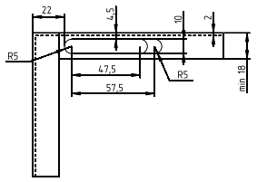
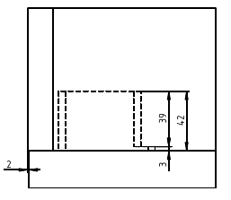
вид спереди
вид сверху
Чертеж фрезеровки под петлю на корпусе
 | 8 | цвет профиля |  | высота | ширина |  | ручка профиль | наполнение |  | цвет петель | фурнитура (км-т) |  |  | кол-во
 |  |  |  |  |  |  |  |  |  |  |  |  |  |  | 0р.

 | 9 | цвет профиля |  | высота | ширина |  | ручка профиль | наполнение |  | цвет петель | фурнитура (км-т) |  |  | кол-во
 |  |  |  |  |  |  |  |  |  |  |  |  |  |  | 0р.

 | 10 | цвет профиля |  | высота | ширина |  | ручка профиль | наполнение |  | цвет петель | фурнитура (км-т) |  |  | кол-во
 |  |  |  |  |  |  |  |  |  |  |  |  |  |  | 0р.

 | Итого |  |  | Цена | Скидка | Сумма со скидкой |  |  | Дополнительные условия и заметки:
 | Фасады: |  |  | 0р. | 0% | 0р.

 |  |  |  |  |  |  |  |  | Филиал

 |  |  |  |  |  |  |  |  | Ф.И.О заказчика

 |  |  |  |  |  |  |  |  | Заказ принял: |  | Номер заказа:

 |  |  |  |  |  |  |  |  | Дата приёма: |  | Адрес монтажа:

 |  |  |  |  |  |  |  |  | Дата установки, до:

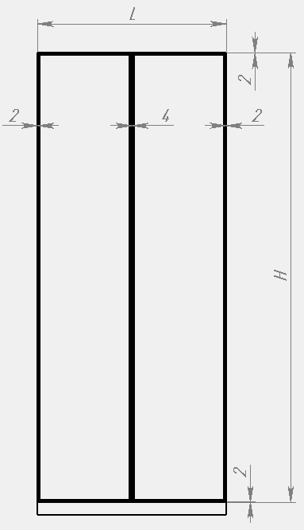

расчет ширины дверей
С эскизом, фурнитурой, цветом материалов и размерами ознакомлен и согласен _____________подпись заказчика

 |  |  |  |  |  |  |  |  |  |  |  |  |  |  |  |  |  | . |  |  | . | высота | FALSE
 |  |  |  |  |  |  |  |  |  |  |  |  |  |  |  |  |  | однодверный шкаф | 1 |  | однодверный шкаф | #VALUE!
 |  |  |  |  |  |  |  |  |  |  |  |  |  |  |  |  |  | двухдверный шкаф | 2 |  | двухдверный шкаф

Фасады EDGE MAX
Технические описания и ограничения
Высота дверей до 2600 мм
Ширина дверей от 300 мм до 600мм
Вес дверей до 30 кг Наполнение только : стекло/зеркало 4мм
 |  |  | Фасады EDGE MAX на скрытых петлях |  |  |  |  | Заказ № |  |  |  | ира | П.П. | ОТК | 1
 |  |  |  |  |  |  |  |  |  |  | СПЕЦИФИКАЦИЯ № |  |  | 22/08/2023 |  |  | Вер. 1
 |  |  |  |  |  |  |  |  |  |  | К Договору купли продажи № |  |  |  |  | _______________ от_______________2023г.
 |  |  |  |  |  |  |  |  |  |  | ФИО Покупателя |  |  |  |  | _______________ от_______________2023г.

Фасад EDGE MAX
сторона А
сторона B
сторона C
сторона D
 | 1 | цвет профиля |  | высота | ширина |  | ручка профиль | наполнение |  | цвет петель | фурнитура (км-т) |  |  | кол-во | стоимость |  |  | выбор петель строка | высота
 |  |  |  |  |  |  |  |  |  |  |  |  |  |  | 0р. |  |  | #N/A | 0

 | 2 | цвет профиля |  | высота | ширина |  | ручка профиль | наполнение |  | цвет петель | фурнитура (км-т) |  |  | кол-во | стоимость
 |  |  |  |  |  |  |  |  |  |  |  |  |  |  | 0р. |  |  | #N/A | 0

 | 3 | цвет профиля |  | высота | ширина |  | ручка профиль | наполнение |  | цвет петель | фурнитура (км-т) |  |  | кол-во | стоимость
 |  |  |  |  |  |  |  |  |  |  |  |  |  |  | 0р. |  |  | #N/A | 0

 | 4 | цвет профиля |  | высота | ширина |  | ручка профиль | наполнение |  | цвет петель | фурнитура (км-т) |  |  | кол-во | стоимость
 |  |  |  |  |  |  |  |  |  |  |  |  |  |  | 0р. |  |  | #N/A | 0

При необходимости расчета без вставок, оставьте ячейку "наполнение" пустой
 | 5 | цвет профиля |  | высота | ширина |  | ручка профиль | наполнение |  | цвет петель | фурнитура (км-т) |  |  | кол-во | стоимость
 |  |  |  |  |  |  |  |  |  |  |  |  |  |  | 0р. |  |  | #N/A | 0

 | 6 | цвет профиля |  | высота | ширина |  | ручка профиль | наполнение |  | цвет петель | фурнитура (км-т) |  |  | кол-во | стоимость
 |  |  |  |  |  |  |  |  |  |  |  |  |  |  | 0р. |  |  | #N/A | 0

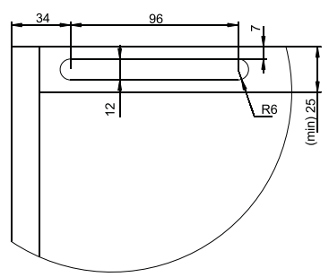
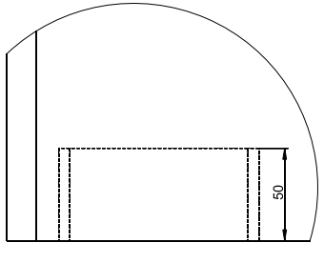
вид спереди
вид сверху
Чертеж фрезеровки под петлю на корпусе
 | 7 | цвет профиля |  | высота | ширина |  | ручка профиль | наполнение |  | цвет петель | фурнитура (км-т) |  |  | кол-во | стоимость
 |  |  |  |  |  |  |  |  |  |  |  |  |  |  | 0р. |  |  | #N/A | 0

 | 8 | цвет профиля |  | высота | ширина |  | ручка профиль | наполнение |  | цвет петель | фурнитура (км-т) |  |  | кол-во | стоимость
 |  |  |  |  |  |  |  |  |  |  |  |  |  |  | 0р. |  |  | #N/A | 0

 | 9 | цвет профиля |  | высота | ширина |  | ручка профиль | наполнение |  | цвет петель | фурнитура (км-т) |  |  | кол-во | стоимость
 |  |  |  |  |  |  |  |  |  |  |  |  |  |  | 0р. |  |  | #N/A | 0

 | 10 | цвет профиля |  | высота | ширина |  | ручка профиль | наполнение |  | цвет петель | фурнитура (км-т) |  |  | кол-во | стоимость
 |  |  |  |  |  |  |  |  |  |  |  |  |  |  | 0р. |  |  | #N/A | 0

 | Итого |  |  | Цена | Скидка | Сумма со скидкой |  |  | Дополнительные условия и заметки:
 | Фасады: |  |  | 0р. | 0% | 0р.

 |  |  |  |  |  |  |  |  | Филиал

 |  |  |  |  |  |  |  |  | Ф.И.О заказчика

 |  |  |  |  |  |  |  |  | Заказ принял: |  | Номер заказа:

 |  |  |  |  |  |  |  |  | Дата приёма: |  | Адрес монтажа:

 |  |  |  |  |  |  |  |  | Дата установки, до:

С эскизом, фурнитурой, цветом материалов и размерами ознакомлен и согласен _____________подпись заказчика

 |  |  |  |  |  |  |  |  |  |  |  |  |  |  |  |  |  |  |  | FALSE

AL_полки
 |  |  | Прайс лист на аллюминевые полки ARISTO |  |  |  |  |  | ира |  |  | 1 | Технические описания и ограничения!!!
 |  |  |  |  |  |  |  | Приложение №1 |  | 22/08/2023 |  |  | Длина полки max 1000 мм
 |  |  |  |  |  |  |  | К Договору купли продажи № |  | ____________ | от_________________ | 2023г. | Глубина полки max 600
 |  |  |  |  |  |  |  | СПЕЦИФИКАЦИЯ № |  | ____________ | от_________________ | 2023г. | Наполнение только : стекло 4мм
 |  |  |  |  |  |  |  |  |  |  |  |  | Максимальный вес нагрузки на полку не более 10 кг!!!
 |  |  |  |  |  |  |  |  |  |  |  |  | Тип полки:
 | Цвет |  |  |  |  |  |  |  |  |  |  |  | 1. Полка в сборе без подсветки
 |  | max 1000 |  |  |  |  |  |  |  |  |  |  | 2. Полка в сборе с подсветкой заказчика
 | L полки
 |  | max 600
 | В полки

При необходимости расчета без вставок, оставьте ячейку "наполнение" пустой
 | Тип полки | Рассеиватель | Тип рассеивателя | Наполнение |  | Вариант освещения | Светодиодная лента |  | Мин ширина X,Y 36 мм
x
x
B
D
A
C
L
B
x
B
x
x
x
C
D
 | 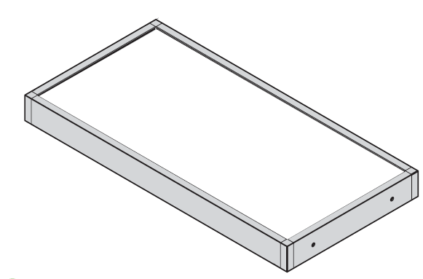 |  |  | Указать размер X для присадки Ø5 под крепление
 |  |  |  | A
 |  |  |  | C
x
A
x
 |  |  |  | B
x
x
 |  |  |  | D |  | x - от края полки min 36 мм
y

B
C
y
D
лицевая сторона
y
 |  |  |  | Указать размер Y для присадки Ø9 под освещение
 |  |  |  | A
 |  |  |  | C
y
A
 |  |  |  | B
y
 |  |  |  | D |  | y - от края полки, min 36 мм
 | Спецификация
Алюминевые полки
№ | Наименование |  | Наполнение |  | Цена | кол-во | Стоимость
1 | 0 |  | Без наполнения |  | #N/A |  | 0 ₽
Освещение
1 | Светодиодная лента (м.п) |  | #N/A |  | 0 ₽ | 0 | 0 ₽ |  |  |  | Потребление светодиодной ленты | W |  | потребление за м.п. | #N/A
2 | Трансформатор |  |  |  | 0 ₽ |  | 0 ₽ |  |  |  |  |  |  | трансформатор | #N/A
3 | Кабель 2м, с мини-штекером |  | 15.009.04.013 |  | 162 ₽ | 0 | 0 ₽
4 | Кабель-удлинитель 2 м штекер-мама/папа |  | 19.143.36.410 |  | 248 ₽ |  | 0 ₽
5 | Переходник для подключения до 6-ти LED |  | 15.800.00.041 |  | 402 ₽ |  | 0 ₽
 |  |  |  |  |  | Итого: | 0 ₽

 |  |  | Цена | Скидка |  | Сумма со скидкой
 | Аллюминиевые полки: |  | 0.00р. |  |  | - р.
 | Освещение: |  | 0.00р. |  |  | - р.
 | Итоговая стоимость: |  | 0.00р. | #DIV/0! |  | - р.

 |  | Филиал
 |  | Ф.И.О заказчика
 |  | Заказ принял: |  |  |  | Номер заказа:
 |  | Дата приёма: |  |  |  | Адрес монтажа:
 |  | Дата установки, до:

Вешало
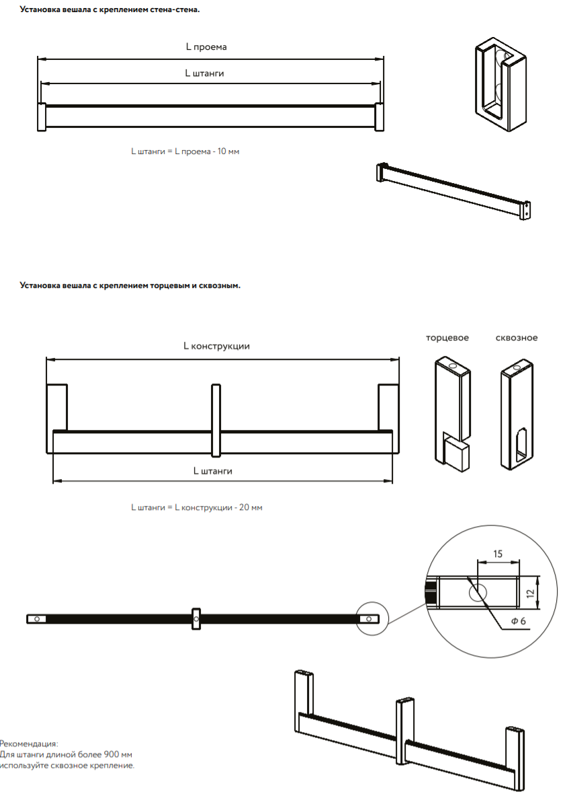
 |  | Прайс лист на вешало алюминиевое с крепленим ARISTO |  |  |  |  |  |  |  | 0 |  |  | 1
 |  |  |  |  |  |  |  |  | Приложение №1 |  | 22/08/2023
 |  |  |  |  |  |  |  |  | К Договору купли продажи № |  | ____________ | от_________________ | 2023г.
 |  |  |  |  |  |  |  |  | СПЕЦИФИКАЦИЯ № |  | ____________ | от_________________ | 2023г.
 | Цвет:черный матовый
№ | наименование |  | артикул | ед.изм | размер, мм (L штанги) | кол-во | цена | Стоимость |  | 0.00
Вешало |  |  |  |  |  |  |  |  | кол-во | цена | сумма | сумма + отх | уплот
1 | Вешало алюминиевое |  | AA0717.VP540.BKSPC.CJ | мм |  | 0 | 0 | 0 | 0.00 | 5383 | 0 | 0
1.1 | Уплотнитель для штанги, чёрный |  | AA0033.VM100.BK000.RK | мм | 0 | 0 | 92 | 0 | 0.00
2 | Вешало алюминиевое |  | AA0717.VP540.BKSPC.CJ | мм |  | 0 | 0 | 0 | 0.00 | 5383 | 0 | 0
2.1 | Уплотнитель для штанги, чёрный |  | AA0033.VM100.BK000.RK | мм | 0 | 0 | 92 | 0 | 0.00
3 | Вешало алюминиевое |  | AA0717.VP540.BKSPC.CJ | мм |  | 0 | 0 | 0 | 0.00 | 5383 | 0 | 0
3.1 | Уплотнитель для штанги, чёрный |  | AA0033.VM100.BK000.RK | мм | 0 | 0 | 92 | 0 | 0.00
4 | Вешало алюминиевое |  | AA0717.VP540.BKSPC.CJ | мм |  | 0 | 0 | 0 | 0.00 | 5383 | 0 | 0
4.1 | Уплотнитель для штанги, чёрный |  | AA0033.VM100.BK000.RK | мм | 0 | 0 | 92 | 0 | 0.00
5 | Вешало алюминиевое |  | AA0717.VP540.BKSPC.CJ | мм |  | 0 | 0 | 0 | 0.00 | 5383 | 0 | 0
5.1 | Уплотнитель для штанги, чёрный |  | AA0033.VM100.BK000.RK | мм | 0 | 0 | 92 | 0 | 0.00
6 | Вешало алюминиевое |  | AA0717.VP540.BKSPC.CJ | мм |  | 0 | 0 | 0 | 0.00 | 5383 | 0 | 0
6.1 | Уплотнитель для штанги, чёрный |  | AA0033.VM100.BK000.RK | мм | 0 | 0 | 92 | 0 | 0.00
7 | Вешало алюминиевое |  | AA0717.VP540.BKSPC.CJ | мм |  | 0 | 0 | 0 | 0.00 | 5383 | 0 | 0
7.1 | Уплотнитель для штанги, чёрный |  | AA0033.VM100.BK000.RK | мм | 0 | 0 | 92 | 0 | 0.00
8 | Вешало алюминиевое |  | AA0717.VP540.BKSPC.CJ | мм |  | 0 | 0 | 0 | 0.00 | 5383 | 0 | 0
8.1 | Уплотнитель для штанги, чёрный |  | AA0033.VM100.BK000.RK | мм | 0 | 0 | 92 | 0 | 0.00
9 | Вешало алюминиевое |  | AA0717.VP540.BKSPC.CJ | мм |  | 0 | 0 | 0 | 0.00 | 5383 | 0 | 0
9.1 | Уплотнитель для штанги, чёрный |  | AA0033.VM100.BK000.RK | мм | 0 | 0 | 92 | 0 | 0.00
10 | Вешало алюминиевое |  | AA0717.VP540.BKSPC.CJ | мм |  | 0 | 0 | 0 | 0.00 | 5383 | 0 | 0
10.1 | Уплотнитель для штанги, чёрный |  | AA0033.VM100.BK000.RK | мм | 0 | 0 | 92 | 0 | 0.00
Фурнитура
1 | Крепление стена-стена, к-т |  | AA0956.VR000.BKM00.CN | к-т |  | 0 | 420 | 0
2 | Крепление торцевое, шт |  | AA1019.VP000.BKM00.CN | шт |  | 0 | 933 | 0
3 | Крепление сквозное, шт |  | AA1020.VP000.BKM00.CN | шт |  | 0 | 1091 | 0

 |  |  |  |  |  | Цена | Скидка | Сумма со скидкой
 |  | Вешало: |  |  |  | 0 ₽ |  | - р.
 |  | Фурнитура: |  |  |  | 0 ₽ |  | - р.
 |  | Итого: |  |  |  |  |  | - р.

Конструктив и технологии
